Guess Optical Frames
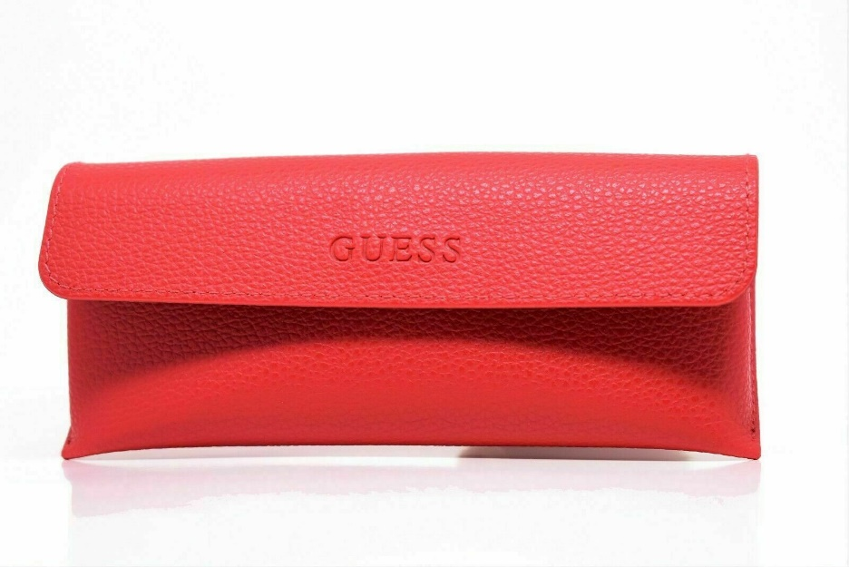
Model: | Qty:
GU2515/002 50X16X135 | 20
GU2515/070 50X16X135 | 20
GU2524/002 49X18X135 | 20
GU2524/049 49X18X135 | 20
GU2544/072 49X17X135 | 20
GU9132-3/056 47X16X135 | 20
GU2462-3/B24 51X18X135 | 20
GU9101-3/J14 47X16X130 | 20
GU9123-3/D96 47X16X130 | 20
GU2563/002 49X16X135 | 20
GU2563/049 49X16X135 | 20
GU2563/091 49X16X135 | 20
GM0266-3/055 53X16X135 | 10
GM0289-3/002 53X13X135 | 9
GM0299-3/054 53X17X135 | 10
GU2624-3/092 53X16X135 | 20
GU9135-3/089 48X15X130 | 20
GU9143-3/002 48X16X130 | 20
GU9155-3/005 48X15X130 | 20
GU9037N/O24 47X16X130 | 20
GU9059/B24 47x15x130 | 20
GU9059/D96 47X15X130 | 20
GU2287/BL 52X17X135 | 20
GU2304-3/D96 53X16X135 | 20
GU9092/B84 47X16X130 | 20
GU2417/B84 52X15X135 | 20
GU2452/BKBL 52X16X135 | 20
GU2458/BLK 54X15X135 | 20
GM0287-3/092 53X17X135 | 10
GM0290-3/091 52X16X135 | 9
GU2714/028 52X18X135 | 20

 | 568

